水道料金・下水道使用料計算ツール
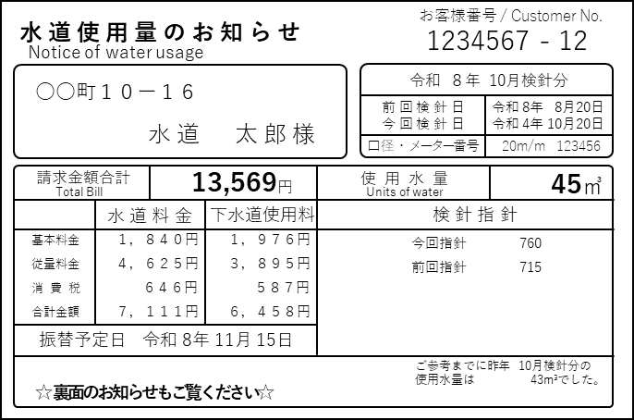
水道料金・下水道使用料計算ツール
水道使用量のお知らせに記載している『メーター口径』と『使用水量』を赤枠部分に入力すると請求金額が表示されます。
 | 検 針 月 数 | 2 | か月
 | メーター口径 | 20 | mm
 | 使 用 水 量 | 45 | m３

 | 請求金額合計 | 13,569円

 | （内訳） | 水道料金 | 下水道使用料
 | 基本料金 | 1,840円 | 1,976円
 | 従量料金 | 4,625円 | 3,895円
 | 消費税 | 646円 | 587円
 | 合計金額 | 7,111円 | 6,458円

